Native - app決済
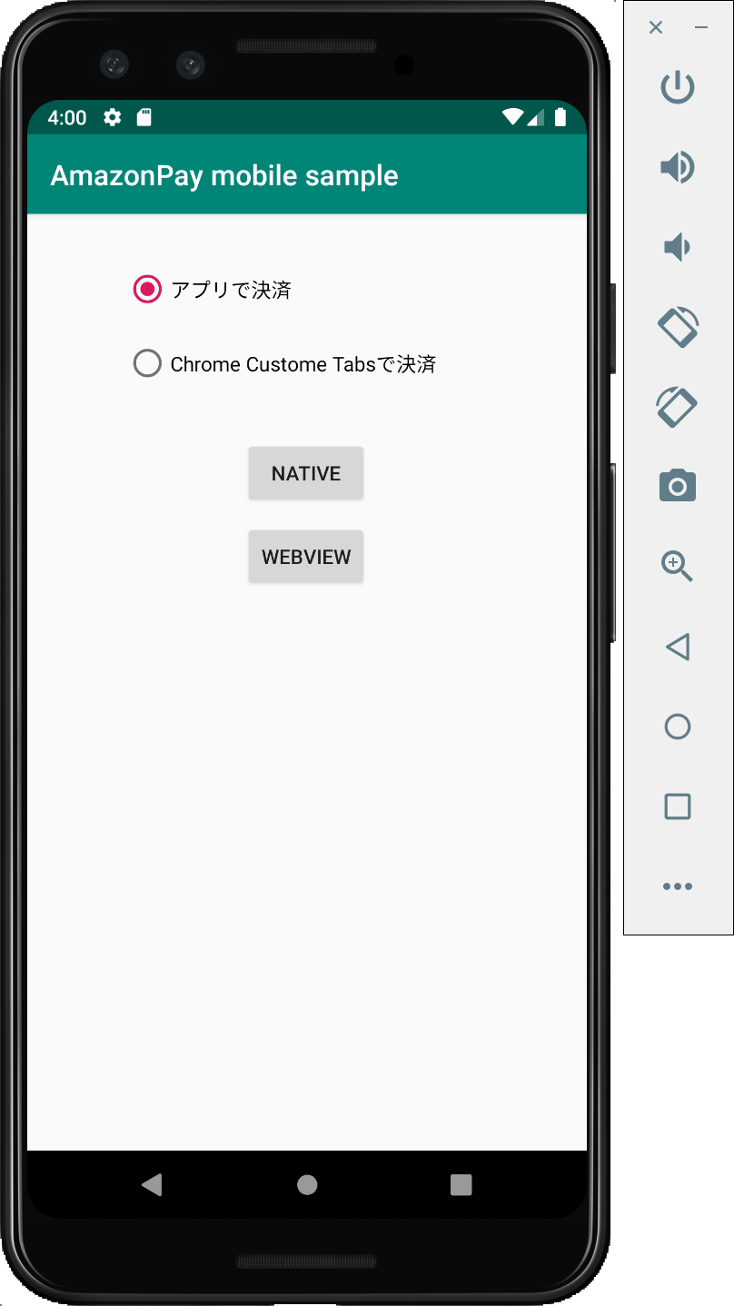
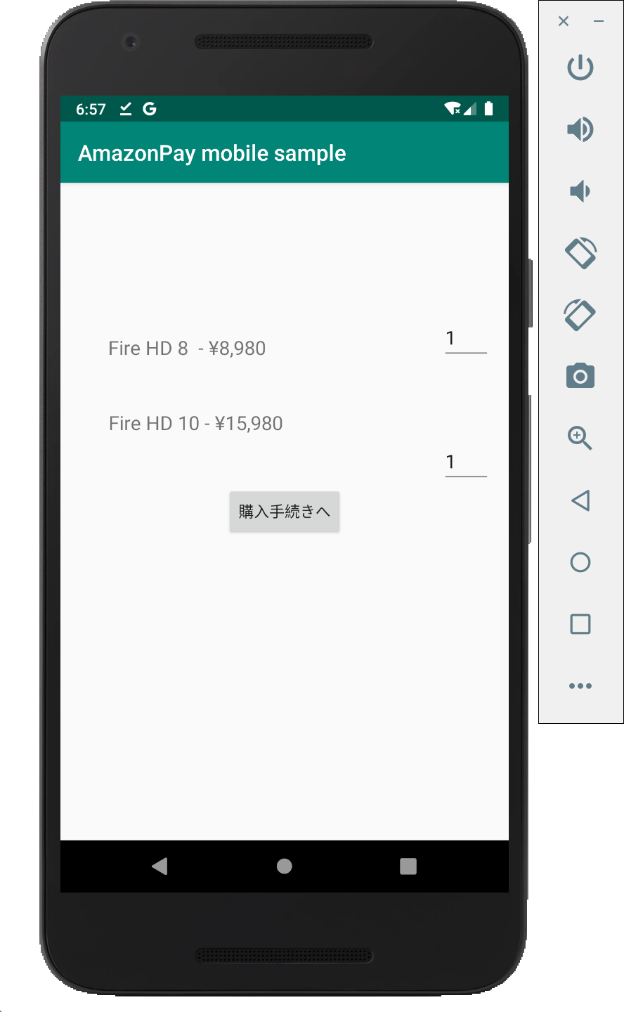
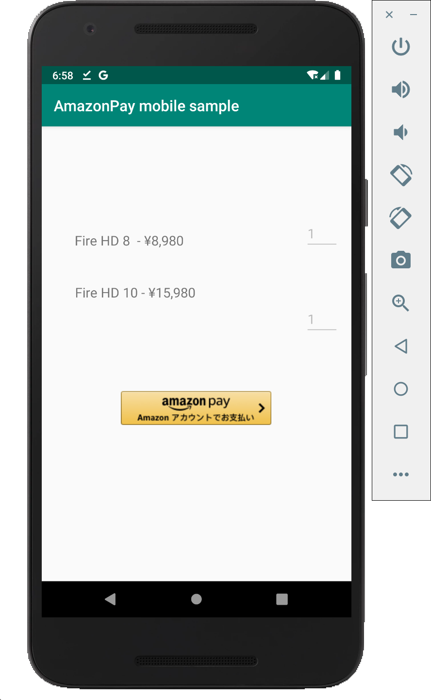
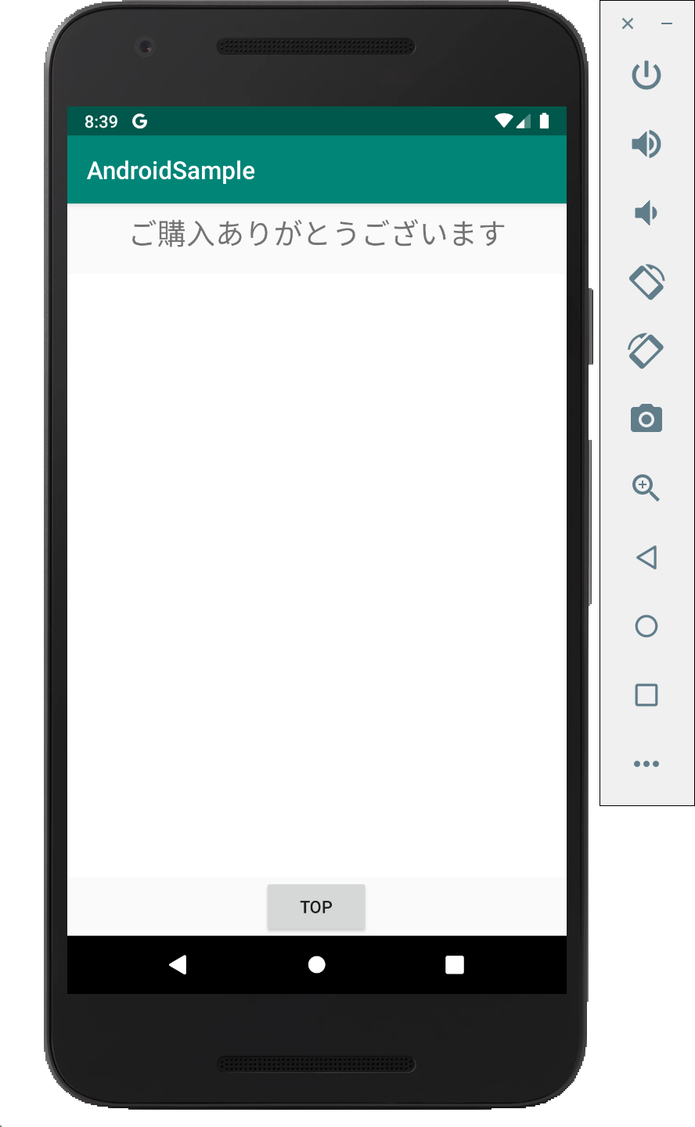
N | MainActivity |  | NativeActivity |  |  |  | NativeActivity |  |  |  |  |  |  |  |  |  |  |  |  | ThanksActivity
A
T
I
取得したtokenはアプリ側に保持する。
V
E

A
P
P

古いtoken, 新しいtokenの両方を受け取る。
古いtokenと、アプリが保持していたtokenが一致しなければ、エラーとする。
受注情報取得・更新には新しいtokenを使う。

 |  | [NATIVE]をClick

受注情報をコピーして、新しくtokenを発行し直してCache or Databaseに登録する。
以後の受注情報の更新は、この新しく発行したtokenに対して行う。

 |  |  |  |  |  |  |  |  |  |  |  |  |  |  |  |  |  | thanks_host, thanks_schema
 |  |  |  |  |  |  |  |  |  |  |  |  |  |  |  |  |  | に対してintent を送信
 |  |  |  |  |  |  |  |  |  | 擬似AmazonPayボタン |  |  |  |  |  |  |  | ※ AndroidManifest.xmlの<intent-filter>参照。
 |  |  |  |  |  |  |  |  |  | をClick

Chrome Custome Tabs
WebView
 |  |  |  | [購入手続きへ]

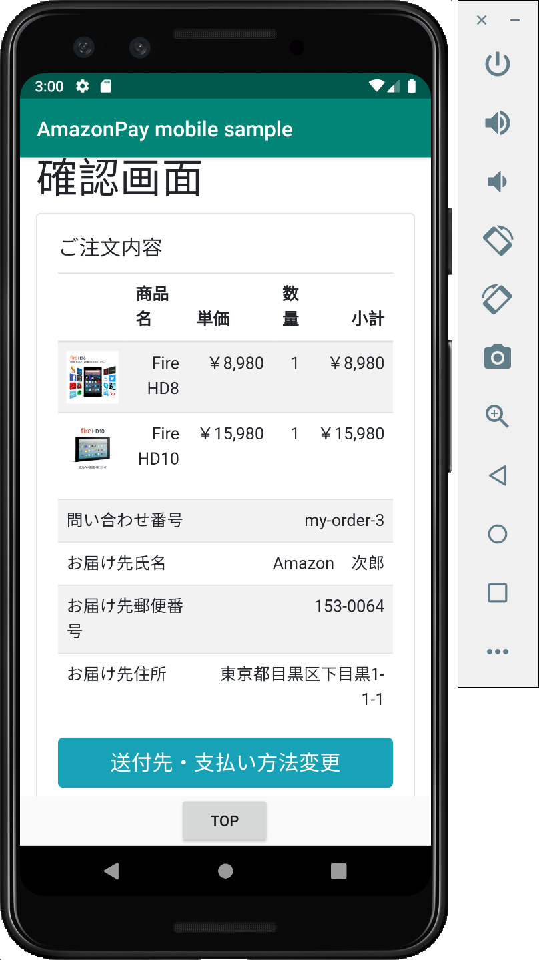
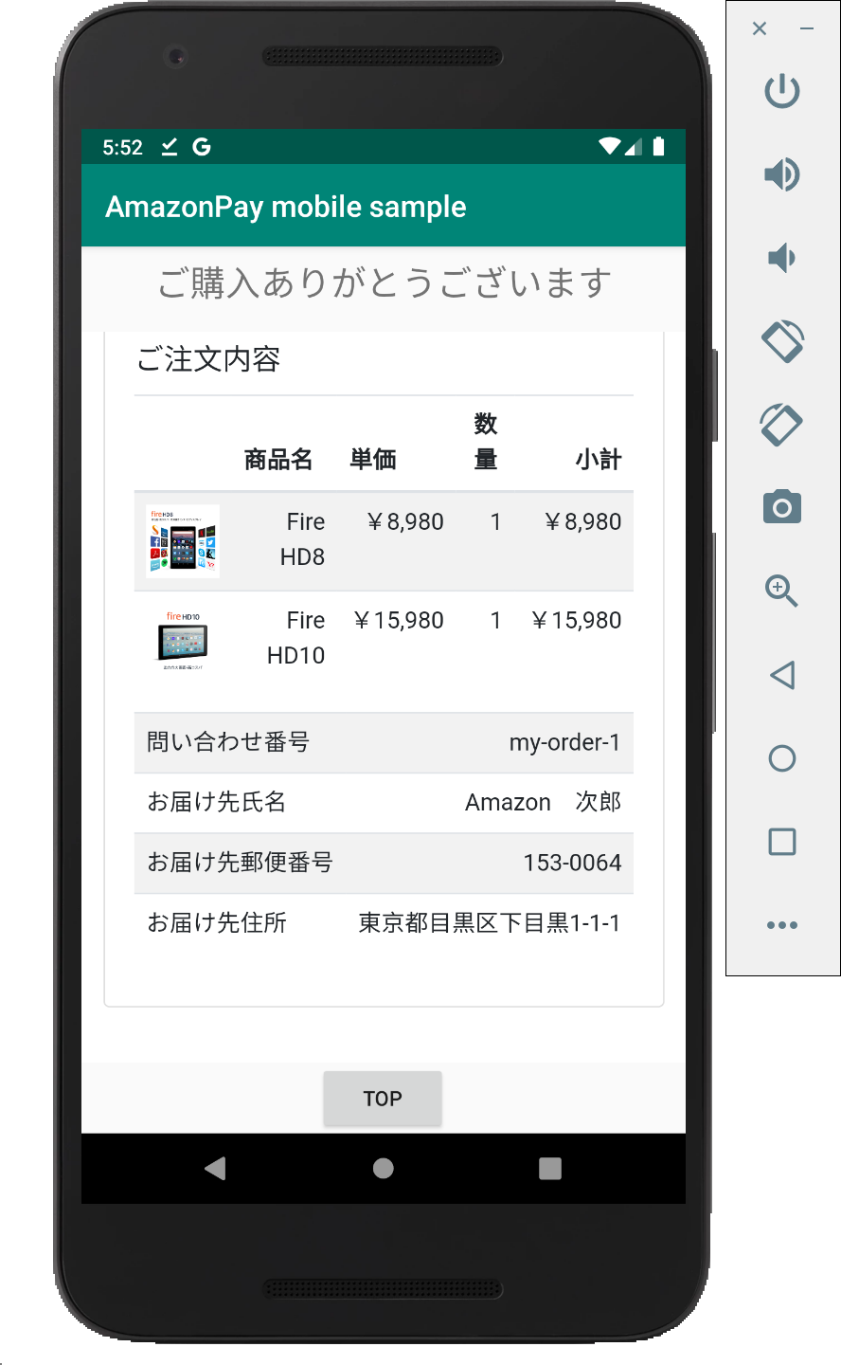
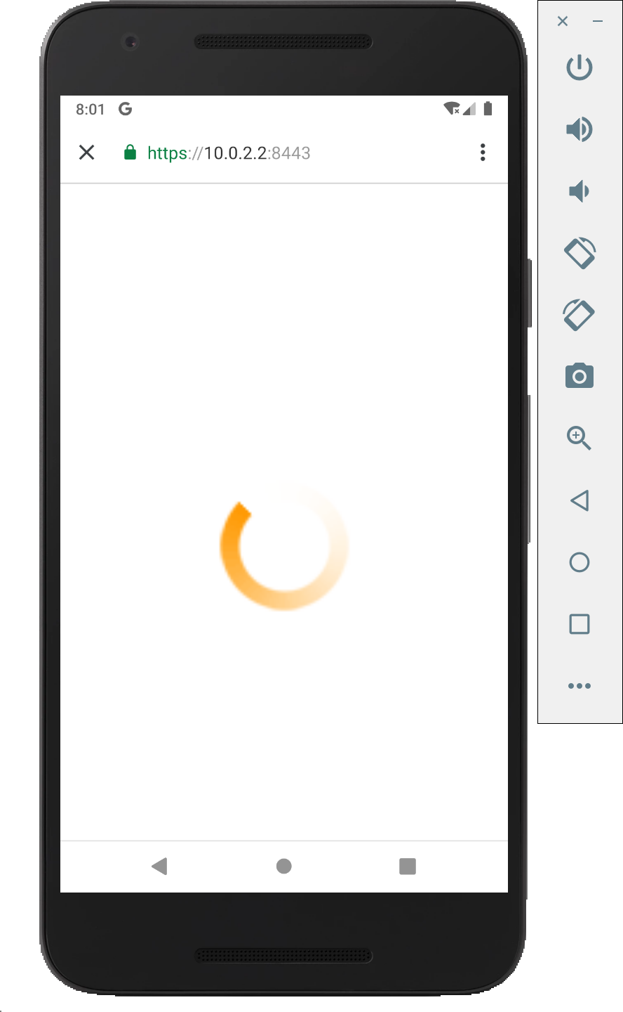
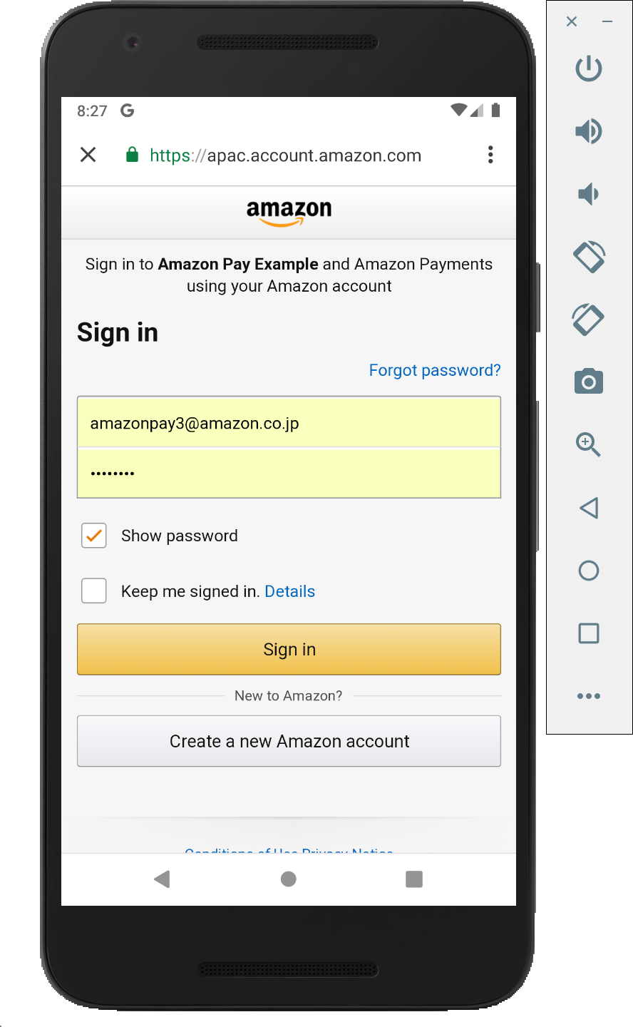
B
R
O
W
S
E
R
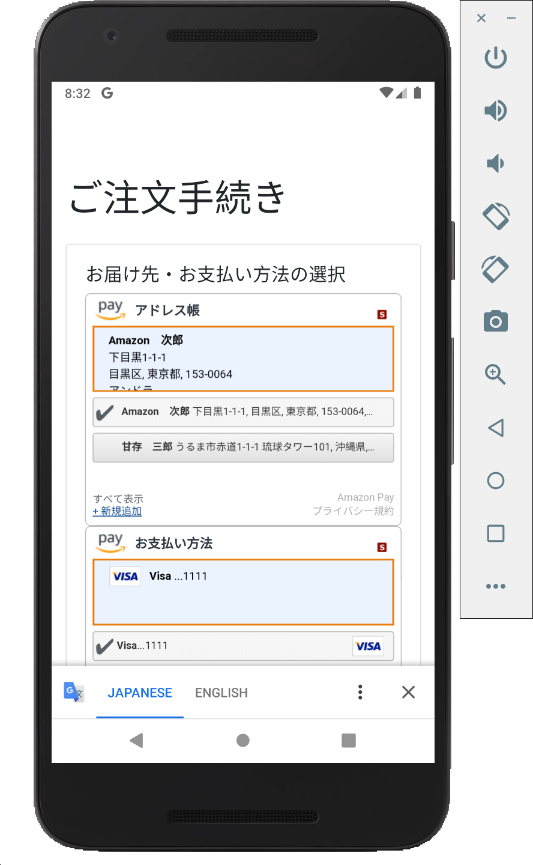

裏住所ウィジェット・決済ウィジェットを表示し、自動的に次のAppに戻るアクションを実行
 |  |  |  |  |  |  |  |  |  |  |  |  |  |  |  |  |  |  |  | showWidgets - true

デフォルト時
showWidgets = ftrue
のとき

 |  |  |  |  |  |  |  |  |  |  |  |  |  |  |  |  |  |  |  |  |  |  | 画面表示
 |  |  |  |  |  |  |  | https://10.0.2.2:8443/button?token=${token} |  |  |  |  |  | redirect to: |  |  |  |  |  |  |  |  |  | 購入ボタン
S |  |  |  |  |  |  |  |  | にアクセス |  | 裏で本物のAmazonPayボタンを | Amazon Pay認証 |  | https://10.0.2.2:8443/widgets |  |  | 画面起動時 & アドレス | 「次へ」ボタン |  |  | https://10.0.2.2:8443/thanks
AmazonPayController#
createOrderREST
AmazonPayController#button
& button.html
E |  |  |  |  |  |  |  |  |  |  | 読み込み、redirect先に |  |  |  |  |  | Widgetで住所変更時 | クリック |  |  | にアクセス
AmazonPayController#
widgets
& widgets.html
AmazonPayController#
calcPostage
AmazonPayController#next
& next.html
AmazonPayController#confirm_purchase
& confirm_purchase.html
AmazonPayController#doPurchase
& thanks.html
R |  |  |  |  |  |  |  |  |  |  | https://10.0.2.2:8443/widgets
V |  |  |  |  |  |  |  |  |  |  | を指定して、自動的にClick。
E
R |  |  |  |  |  | 受注情報アクセス用のtoken

 |  |  |  |  | 受注情報
 |  |  |  |  | の保存 |  |  |  |  |  |  |  |  |  |  |  |  |  | Amazon Pay APIで |  |  |  |  | Amazon Pay APIで
 |  |  |  |  |  |  |  |  |  |  |  |  | 受注情報の取得 |  |  |  |  |  | OrderReferenceの |  |  |  |  | OrderReferenceの
 |  |  |  |  |  |  |  |  |  |  |  |  |  |  | 送料を更新 | 受注情報を |  |  | 情報取得 |  |  | 受注情報の更新 |  | 確認・オーソリ等
 |  |  |  |  |  |  |  |  |  |  |  |  |  |  |  | 更新 |  |  |  |  |  |  |  | 実施。

DatabaseMock
&
CacheMock
 |  |  |  |  |  |  |  |  |  |  |  |  |  |  |  |  |  |  |  |  |  |  |  |  | 受注情報の取得・ステータス更新

Native - chrome決済

N | MainActivity |  | NativeActivity |  |  |  | NativeActivity |  |  |  |  |  |  |  |  |  |  |  |  |  | ThanksActivity
A
T
I
V
取得したtokenはアプリ側に保持する。
E

A
P
P

古いtoken, 新しいtokenの両方を受け取る。
古いtokenと、アプリが保持していたtokenが一致しなければ、エラーとする。
受注情報取得・更新には新しいtokenを使う。

 |  | [NATIVE]をClick

受注情報をコピーして、新しくtokenを発行し直してCache or Databaseに登録する。
以後の受注情報の更新は、この新しく発行したtokenに対して行う。

 |  |  |  |  |  |  |  |  |  | 擬似AmazonPayボタン
 |  |  |  |  |  |  |  |  |  | をClick

Chrome Custome Tabs
WebView
 |  |  |  |  |  |  |  |  |  |  |  |  |  |  |  |  |  |  |  | thanks_host, thanks_schema
 |  |  |  |  |  |  |  |  |  |  |  |  |  |  |  |  |  |  |  | に対してintent を送信
 |  |  |  | [購入手続きへ] |  |  |  |  |  |  |  |  |  |  |  |  |  |  |  | ※ AndroidManifest.xmlの<intent-filter>参照。

B
R
O
W
S
E
R

AmazonPayController#
createOrderREST
AmazonPayController#button
& button.html
 |  |  |  |  |  |  |  | https://10.0.2.2:8443/button?token=${token} |  |  |  |  |  | redirect to:
S |  |  |  |  |  |  |  |  | にアクセス |  | 裏で本物のAmazonPayボタンを | Amazon Pay認証 |  | https://10.0.2.2:8443/confirm_order |  | 画面起動時 & アドレス |  | 購入ボタン |  |  |  | https://10.0.2.2:8443/thanks
E |  |  |  |  |  |  |  |  |  |  | 読み込み、redirect先に |  |  |  |  | Widgetで住所変更時 |  | クリック |  |  |  | にアクセス
AmazonPayController#
confirmOrder
& confirm_order.html
AmazonPayController#
calcPostage
AmazonPayController#purchase
& purchase.html
AmazonPayController#thanks
& thanks.html
R |  |  |  |  |  |  |  |  |  |  | https://10.0.2.2:8443/confirm_order
V |  |  |  |  |  |  |  |  |  |  | を指定して、自動的にClick。
E
R |  |  |  |  |  | 受注情報アクセス用のtoken

 |  |  |  |  | 受注情報
 |  |  |  |  | の保存
 |  |  |  |  |  |  |  |  |  |  |  |  | 受注情報の取得 |  | 送料を更新 |  | 受注情報を |  | Amazon Pay APIで
 |  |  |  |  |  |  |  |  |  |  |  |  |  |  |  |  | 更新 |  | OrderReferenceの |  |  |  | 受注情報の取得
 |  |  |  |  |  |  |  |  |  |  |  |  |  |  |  |  |  |  | 情報取得・確認・
 |  |  |  |  |  |  |  |  |  |  |  |  |  |  |  |  |  |  | オーソリ等実施。
DatabaseMock
&
CacheMock

WebView - app決済
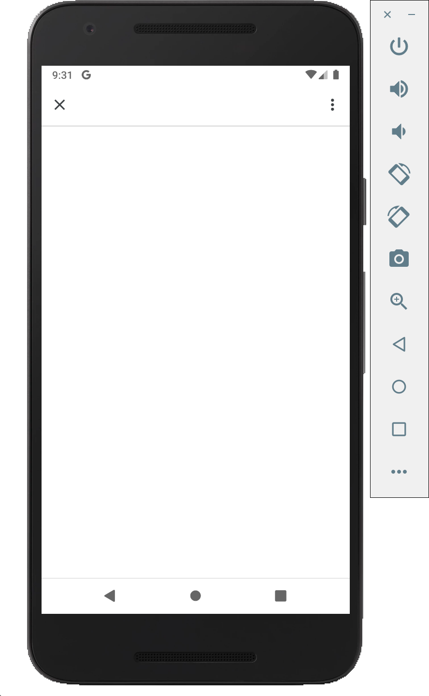
N | MainActivity |  |  |  |  |  | AmazonPayActivity |  |  |  |  |  |  |  |  |  |  |  |  | ThanksActivity
A
T
I
取得したtokenはアプリ側に保持する。
V
E

A
P
P

古いtoken, 新しいtokenの両方を受け取る。
古いtokenと、アプリが保持していたtokenが一致しなければ、エラーとする。
受注情報取得・更新には新しいtokenを使う。
受注情報をコピーして、新しくtokenを発行し直してCache or Databaseに登録する。
以後の受注情報の更新は、この新しく発行したtokenに対して行う。

 |  |  |  |  |  |  |  |  |  |  |  |  |  |  |  |  |  | thanks_host, thanks_schema
 |  |  |  |  |  |  |  |  |  | Note: この後のFlowはNativeと共通。 |  |  |  |  |  |  |  | に対してintent を送信
 |  |  |  |  |  |  |  |  |  |  |  |  |  |  |  |  |  | ※ AndroidManifest.xmlの<intent-filter>参照。

 |  | [WEBVIEW]をClick
Chrome Custome Tabs
WebView
WebView


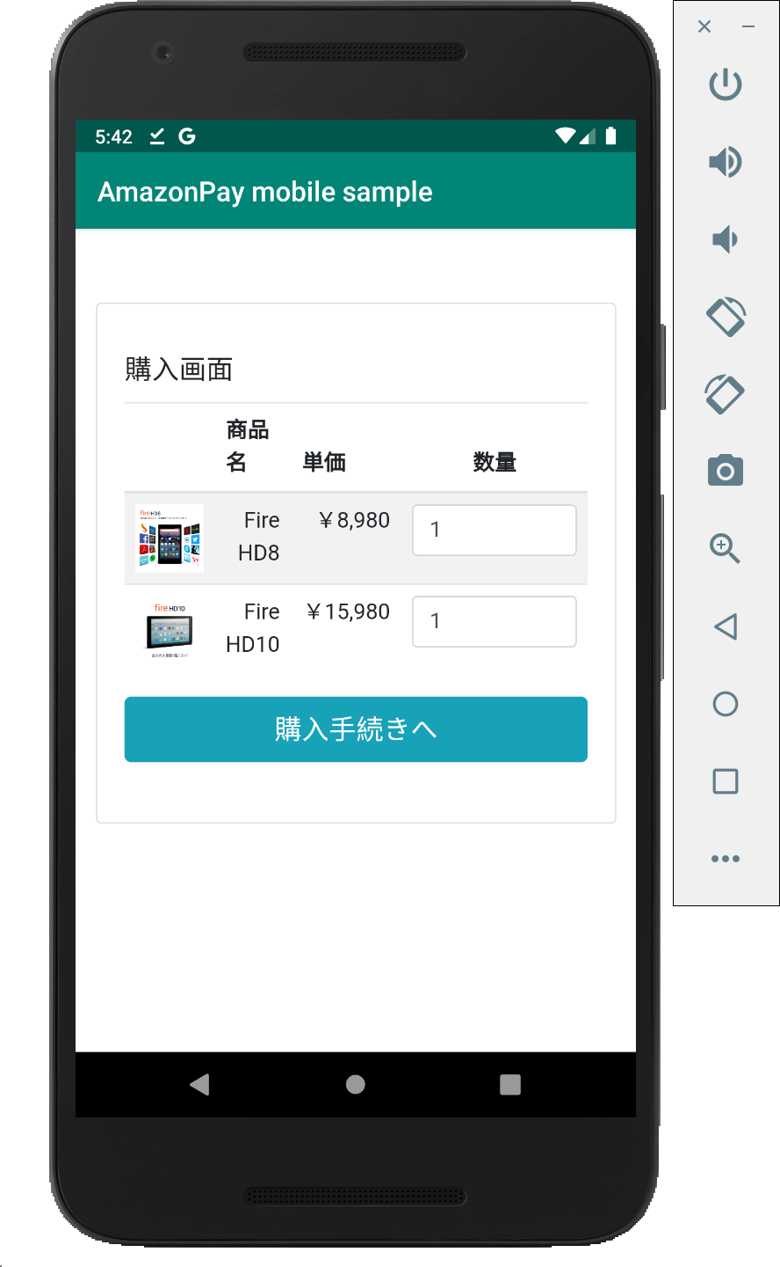
B
R
O |  |  |  |  | 擬似AmazonPayボタン
W |  |  |  |  | をClickして、
S |  |  |  |  | amazon_pay_host,
E |  |  |  |  | amazon_pay_schemaに
R |  |  |  |  | 対してintent を送信
 |  |  |  |  | ※ AndroidManifest.xmlの<intent-filter>参照。

裏住所ウィジェット・決済ウィジェットを表示し、自動的に次のAppに戻るアクションを実行
 |  |  |  |  |  |  |  |  |  |  |  |  |  |  |  |  |  |  |  | showWidgets - true

デフォルト時
showWidgets = ftrue
のとき

 |  |  |  |  |  |  |  |  |  |  |  |  |  |  |  |  |  |  |  |  |  |  | 画面表示
 |  |  |  |  |  |  |  | https://10.0.2.2:8443/button?token=${token} |  |  |  |  |  | redirect to: |  |  |  |  |  |  |  |  |  | 購入ボタン
S |  |  |  |  |  |  |  |  | にアクセス |  | 裏で本物のAmazonPayボタンを | Amazon Pay認証 |  | https://10.0.2.2:8443/widgets |  |  | 画面起動時 & アドレス | 「次へ」ボタン |  |  | https://10.0.2.2:8443/thanks
AmazonPayController#button
& button.html
E |  |  |  |  |  |  |  |  |  |  | 読み込み、redirect先に |  |  |  |  |  | Widgetで住所変更時 | クリック |  |  | にアクセス
AmazonPayController#
createOrder & cart.html
AmazonPayController#
widgets
& widgets.html
AmazonPayController#
calcPostage
AmazonPayController#next
& next.html
AmazonPayController#confirm_purchase
& confirm_purchase.html
AmazonPayController#doPurchase
& thanks.html
R |  |  |  |  |  |  |  |  |  |  | https://10.0.2.2:8443/widgets
V |  |  | https://10.0.2.2:8443/android/order |  |  |  |  |  |  |  | を指定して、自動的にClick。
E |  |  | にアクセス
R

 |  |  |  | 受注情報アクセス用のtoken
 |  |  |  |  |  |  |  |  |  |  |  |  |  |  |  |  |  |  | Amazon Pay APIで |  |  |  |  | Amazon Pay APIで
 |  |  |  |  |  |  |  |  |  |  |  |  | 受注情報の取得 |  |  |  |  |  | OrderReferenceの |  |  |  |  | OrderReferenceの
 |  |  |  |  |  | 受注情報 |  |  |  |  |  |  |  |  | 送料を更新 | 受注情報を |  |  | 情報取得 |  |  | 受注情報の更新 |  | 確認・オーソリ等
 |  |  |  |  |  | の保存 |  |  |  |  |  |  |  |  |  | 更新 |  |  |  |  |  |  |  | 実施。

DatabaseMock
&
CacheMock
 |  |  |  |  |  |  |  |  |  |  |  |  |  |  |  |  |  |  |  |  |  |  |  |  | 受注情報の取得・ステータス更新

WebView - chrome決済
N | MainActivity |  |  |  |  |  | AmazonPayActivity |  |  |  |  |  |  |  |  |  |  |  |  | ThanksActivity
A
T
I
V
取得したtokenはアプリ側に保持する。
E

A
P
P
古いtoken, 新しいtokenの両方を受け取る。
古いtokenと、アプリが保持していたtokenが一致しなければ、エラーとする。
受注情報取得・更新には新しいtokenを使う。

 |  |  |  |  |  |  |  |  | Note: この後のFlowはNativeと共通。

受注情報をコピーして、新しくtokenを発行し直してCache or Databaseに登録する。
以後の受注情報の更新は、この新しく発行したtokenに対して行う。

Chrome Custome Tabs
WebView
WebView
 |  | [WEBVIEW]をClick |  |  |  |  |  |  |  |  |  |  |  |  |  |  |  |  | thanks_host, thanks_schema
 |  |  |  |  |  |  |  |  |  |  |  |  |  |  |  |  |  |  | に対してintent を送信
 |  |  |  |  |  |  |  |  |  |  |  |  |  |  |  |  |  |  | ※ AndroidManifest.xmlの<intent-filter>参照。

B |  |  |  |  |  | 擬似AmazonPayボタン
R |  |  |  |  |  | をClickして、
O |  |  |  |  |  | amazon_pay_host,
W |  |  |  |  |  | amazon_pay_schemaに
S |  |  |  |  |  | 対してintent を送信
E |  |  |  |  |  | ※ AndroidManifest.xmlの<intent-filter>参照。
R

AmazonPayController#button
& button.html
 |  |  |  |  |  |  |  | https://10.0.2.2:8443/button?token=${token} |  |  |  |  | redirect to:
S |  |  |  | https://10.0.2.2:8443/createOrder |  |  |  |  | にアクセス | 裏で本物のAmazonPayボタンを | Amazon Pay認証 |  | https://10.0.2.2:8443/confirm_order |  | 画面起動時 & アドレス |  | 購入ボタン |  |  |  | https://10.0.2.2:8443/thanks
E |  |  |  | にアクセス |  |  |  |  |  | 読み込み、redirect先に |  |  |  |  | Widgetで住所変更時 |  | クリック |  |  |  | にアクセス
AmazonPayController#
createOrder & cart.html
AmazonPayController#
confirmOrder
& confirm_order.html
AmazonPayController#
calcPostage
AmazonPayController#purchase
& purchase.html
AmazonPayController#thanks
& thanks.html
R |  |  |  |  |  |  |  |  |  | https://10.0.2.2:8443/confirm_order
V |  |  | https://10.0.2.2:8443/android/order |  |  |  |  |  |  | を指定して、自動的にClick。
E |  |  | にアクセス
R
 |  |  |  |  | 受注情報アクセス用のtoken

 |  |  |  |  |  |  |  |  |  |  |  | 受注情報の取得 |  | 送料を更新 |  | 受注情報を |  | Amazon Pay APIで
 |  |  |  |  |  | 受注情報 |  |  |  |  |  |  |  |  |  | 更新 |  | OrderReferenceの |  |  |  | 受注情報の取得
 |  |  |  |  |  | の保存 |  |  |  |  |  |  |  |  |  |  |  | 情報取得・確認・
 |  |  |  |  |  |  |  |  |  |  |  |  |  |  |  |  |  | オーソリ等実施。
DatabaseMock
&
CacheMock

